상품제안서
[마크]스위치 도킹형 보조배터리 메인핀 2in1 | 상품코드: F27580

 |  |  |  |  |  |  | 02-412-0044 | www.easy1.co.kr
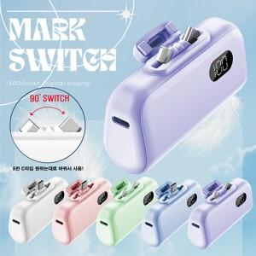

【상세/제작정보】 | 디스플레이 도킹형 보조배터리

【인쇄/포장옵션】 | 레이저, 풀칼라 / 포장지포장

【공급단가】 | 수량 | 50~ | 100~ | 500~ | 1,000~ | 2,000~
*VAT별도 | 단가 | 8,500원 | 8,360원 | 8,160원 | 7,950원 | 7,820원

【상품 URL】 | https://dev.easy1.co.kr:443/src/goods_detail.php?gdno=27580

